Readme
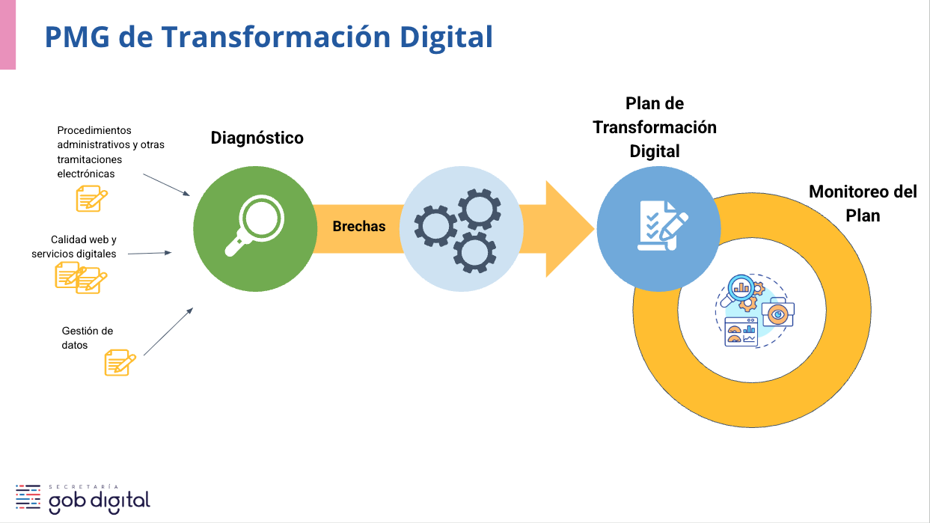

Rango | Denominación sugerida | Montos por rango
1 | Costo Base | Hasta 1.000 UTM | 1: Costo Base (Hasta 1.000 UTM)
2 | Costo Medio | Entre 1.001 y 5.000 UTM | 2: Costo Medio (Entre 1.001 y 5.000 UTM)
3 | Costo Significativo | Entre 5.001 y 10.000 UTM | 3: Costo Significativo (Entre 5.001 y 10.000 UTM)
4 | Alto Costo | Entre 10.001 y 15.000 UTM | 4: Alto Costo (Entre 10.001 y 15.000 UTM)
5 | Muy Alto Costo | Más de 15.000 UTM | 5: Muy Alto Costo (Más de 15.000 UTM)

Instrumento de evaluación de calidad para sitios web
 | DIMENSIONES | PONDERACIÓN |  | % cumplimiento Imprescindible | 60.0%
1. | Contenido y lenguaje claro | 13.0% |  | % cumplimiento Esperable | 25.0%
2. | Usabilidad | 13.0% |  | % cumplimiento Deseable | 15.0%
3. | Accesibilidad web | 10.0% |  |  | 100.0%
4. | Arquitectura de información | 10.0%
5. | Búsqueda y encontrabilidad | 8.0%
6. | Responsividad móvil | 6.0%
7. | Diseño e imagen institucional | 5.0%
8. | Seguridad | 5.0%
9. | Tecnología | 5.0%
10. | Atención a la ciudadanía | 4%
11. | Audiovisualidad | 3%
12. | Enfoque de género | 2%
13. | Imparcialidad e igualdad de trato | 2%
14. | Inclusión | 2%
15. | Promoción | 2%
16. | Transparencia y apertura | 2%
17. | Prevención de errores | 2%
18. | Facilidad de acceso e independencia tecnológica | 2%
19. | Interacción y retroalimentación | 2%
20. | Rapidez de respuesta | 2%
 |  | 100.0%

Instrumento de evaluación de calidad para servicios digitales transaccionales
 | DIMENSIONES | PONDERACIÓN
1. | Usabilidad | 10.0%
2. | Prevención de errores | 10.0%
3. | Accesibilidad web | 8.0%
4. | Interoperabilidad | 8.0%
5. | Contenido y lenguaje claro | 6.0%
6. | Responsividad móvil | 6.0%
7. | Seguridad | 6.0%
8. | Resolutividad | 6.0%
9. | Facilidad de acceso e independencia tecnológica | 6.0%
10. | Arquitectura de información | 4.0%
11. | Atención a la ciudadanía | 4.0%
12. | Diseño e imagen institucional | 4.0%
13. | Tecnología | 4.0%
14. | Interacción y retroalimentación | 4.0%
15. | Rapidez de respuesta | 4.0%
16. | Audiovisualidad | 2.0%
17. | Enfoque de género | 2.0%
18. | Imparcialidad e igualdad de trato | 2.0%
19. | Inclusión | 2.0%
20. | Promoción | 2.0%
 |  | 100.0%

Indicador de finalización de la iniciativa: Estado General de la Iniciativa. Valores Posibles:
En Planificación
En Ejecución
Completada
Cancelada
En Pausa

Administración y Finanzas
Bienes y servicios
Control de gestión
Fiscalía - jurídica
Recursos humanos - gestión de personas
Atención de usuarios - clientes
Oficina de partes
Tecnología
Comunicaciones
Gabinete
Áreas asociadas al mandato institucional

